상품제안서
트레비앙 전동 와인오프너 501 스탠드 세트 [별도문의] 인쇄무료 | 상품코드: F22244

 |  | 02-412-0044 | www.easy1.co.kr
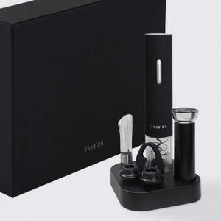

【상세/제작정보】 | 전동와인오프너에 세트구성으로 품격을 더하다

【인쇄/포장옵션】 | 실크, 개별인쇄 / 포장지포장

【공급단가】 | 수량
*VAT별도 | 건전지미포함
 | 건전지포함

【상품 URL】 | https://easy1.co.kr:443/src/goods_detail.php?gdno=22244

